상품제안서
컵앤컵스 쿨스텐 텀블러 400ml | 상품코드: S06599

 |  |  |  |  |  |  | 02-713-8555 | www.synergygift.co.kr
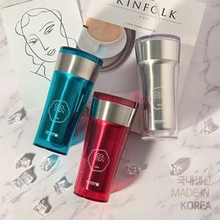

【상세/제작정보】 | 국내생산 포스코스텐 sus-304를 사용합니다!<br><br>

【인쇄/포장옵션】 | 실크, 레이저 / 포장지포장

【공급단가】 | 수량 | 50~ | 100~ | 500~ | 1,000~ | 2,000~
*VAT별도 | 투명 | 8,710원 | 8,570원 | 8,370원 | 8,040원 | 7,700원
 | 투명핑크 | 8,710원 | 8,570원 | 8,370원 | 8,040원 | 7,700원
 | 투명그린 (80*177mm / 400ml) | 8,710원 | 8,570원 | 8,370원 | 8,040원 | 7,700원

【상품 URL】 | https://www.synergygift.co.kr:443/src/goods_detail.php?gdno=19895

